修改
宁波品秀美容科技有限公司 宁波高新区江南路1528号高新科技广场2号楼10楼 电话：0574-27889688 传真：0574-27889655 sales@hair-brushes.com lucky@jsiu.com
订单
供货商： | 义乌市一柠饰品有限公司 |  |  |  | 订单号：25AM002-1
电话： |  |  |  |  | 日期：2025-3-26
联系人： |  |  |  |  | 订单安排人：郑遥杰
客号 | 产品图片 | 描述 | 数量/个 | 单价 | 金额 | 包装方式
 | 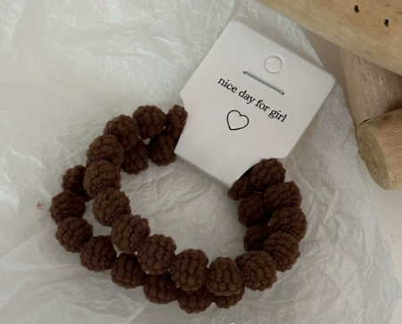 | 浅咖色 | 1200PCS | ¥0.45 | ¥540.00
 | 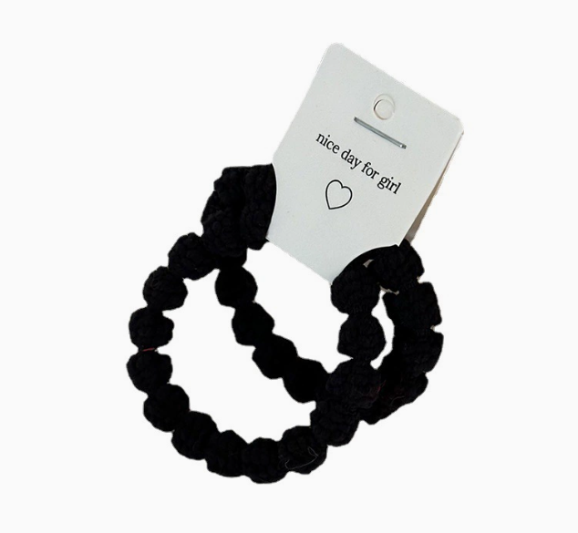 | 黑色 | 1200PCS | ¥0.45 | ¥540.00
备注 | 义乌市一柠饰品有限公司 税号:91330782MA2HQR5A51 对公账号:201000320634668 开户行:浙江义乌农村商业银行股份有限公司鹏城支行 | 开专票，价格已含税运 | 2,400 |  | ¥1,080.00
发货地址： | 瑾秀地址：浙江宁波市余姚市陆埠镇五马工业区创利西路 15 号 多多 15258337865

 |  |  |  | 义乌市一柠饰品有限公司
 | 宁波泰友进出口有限公司 |  |  | ----------------------
 | ----------------------

